Data Science In Media
Data Science in Media
Nama Brand : | AQUA
Data yang didapatkan : | Data Gambaran Umum Perusahaan. AQUA merupakan produk air mineral dalam kemasan yang dilahirkan di Indonesia. Pemilik AQUA adalah mendiang Tirto Utomo, seorang pengusaha berkebangsaan Indonesia. Pada awalnya, pemilik air mineral AQUA, Tirto Utomo memiliki visi dan misi untuk menghadirkan air minum yang terjaga kualitasnya untuk masyarakat Indonesia. Bermodalkan pengamatannya terhadap air mineral dalam kemasan di luar negeri, pada tahun 1973, Tirto Utomo mulai mendirikan PT Golden Mississippi dan membangun pabrik pertamanya di Pondok Ungu, Bekasi, Jawa Barat untuk memproduksi produk serupa di Indonesia. PT Golden Mississippi mulai meluncurkan produk AMDK pertamanya dengan merek AQUA yang menggunakan kemasan botol kaca pada tahun 1974. Perilisan inilah yang menjadikan AQUA sebagai pionir air mineral dalam kemasan (AMDK) pertama di Indonesia. Sampai saat ini, AQUA sudah berdiri selama lebih dari 50 tahun untuk menyediakan produk air minum kemasan bagi keluarga Indonesia. Sebagaimana AQUA milik Indonesia, lahir di Indonesia, dan 100% MURNI Indonesia. Hingga saat ini, AQUA memiliki 20 pabrik produksi yang tersebar luas di seluruh Indonesia dan didukung oleh 12.000 talenta lokal. AQUA juga telah bermitra denga 15.000 pengusaha kecil menengah di Indoensia melalui AQUA Home Service untuk menyebarluaskan air mineral berkualitas yang diharapkan dapat mendukung kesehatan masyarakat. Sumber: SehatAqua | Data Produk. - AQUA Galon, air minum dari sumber yang terjaga kealamian ekosistemnya dan diproses secara integrasi menyeluruh dengan memastikan kualitas mineralnya tetap terjaga. Dengan memenuhi persyaratan SNI, bersertifikasi halal, dan memiliki izin edar dari BPOM. - AQUA Reflections, dikemas dalam botol kaca 380 ml & 750 ml dengan manfaat kebaikan alam dalam bentuk cerminan pribadi modern, dinamis, yang senantiasa bergerak maju dalam kehidupan yang diimbangin dengan tubuh yang sehat. - AQUA Cube, dikemas lebih praktis 220ml dan 100% dapat didaur ulang. - AQUA Life, inovasi kemasan botol dari 100% bahan daur ulang dan dapat didaur ulang dengan ukuran 1100 ml. - AQUA Air Mineral Click n Go 750ml . - AQUA Botol dengan ukuran 330 ml, 450 ml, 600 ml, dan 1500 ml. Sumber : SehatAqua | Data Kualitas Produk. AQUA telah bersertifikat Halal dan memenuhi standar keamanan pangan sesuai persetujuan BPOM dan SNI sehingga AQUA aman dikonsumsi. Selain itu, seluruh produk AQUA telah disanitasi dengan seksama menggunakan air bertekanan tinggi yang dilakukan lebih dari 20 kali dan melalui proses sterilisasi bermutu tinggi tanpa tersentuh tangan manusia sekali pun. AQUA adalah air murni pegunungan dengan kandungan mineral alami tanpa tambahan zat apapun selama prosesnya. Sumber air AQUA berasal dari 19 pegunungan terpilih di Indonesia yang merupakan lapisan tanah terdalam dengan lapisan pelindung, sehingga terbebas dari cemaran akibat aktivitas manusia. Perlu diketahui, air yang diambil dari sumber mata air pegunungan vulkanik terlindungi, seperti air AQUA, disaring secara alami melewati bebatuan tanpa tersentuh tangan manusia selama puluhan hingga ratusan tahun. Dengan begitu, air AQUA mengandung mineral alami, dan kandungan mineral alaminya tetap terjaga. Sumber air AQUA tersebut pun dipilih secara selektif melalui uji klinis menggunakan lebih dari 600 parameter, 9 kriteria, dan 5 tahapan seleksi yang melibatkan ahli geologi serta geohidrologi. Penelitian ini setidaknya membutuhkan waktu 1 tahun. Sumber : SehatAqua | Data Daftar Harga Produk AQUA 2024 Melalui Platform E-Commerce Toko Pedia "AQUA Official Store". - AQUA Reflections Still 380ml x 12 botol (1 box) : Rp300.000 - AQUA Reflections Sparkling 380ml x 12 botol (1 box) : Rp312.000 - AQUA Cube 220ml x 24 botol (1 box) : Rp48.000 - AQUA Life 1100ml x 24 botol (2 box) : Rp228.000 - AQUA Air Mineral 19 Liter x 1 (air + galon) : 53.400 - AQUA Air Mineral 330ml x 72 botol (3 box) : Rp194.400 - AQUA Air Mineral Click n Go 750ml x 18 botol (1 box) : Rp120.600 - AQUA Air Mineral 600ml x 24 botol (2 box) : Rp182.400 - AQUA Air Mineral 1500ml x 24 botol (2 box) : Rp158.400 Sumber : TokoPedia "AQUA Official Store" | Data Program AQUA. - Program AQUA 100% Murni 100% Petualangan Indonesia. - Program Undian Kemasan Promo AQUA “HATI HARUS OPTIMIS”. - Program Aqua Home Service (AHS) pada tahun 2008 dan 2011. - Program pelestarian alam #BijakBerplastik. - Program #RamadanBersamaAQUA . - Program Corporate Social Responsibility (CSR). Sumber : SehatAqua
 | 7 Merek Air Mineral dalam Botol Favorit Masyarakat Indonesia 2023. Berdasarkan hasil survei Jajak Pendapat alias JakPat pada 26 September 2022 dengan 1.434 responden, Aqua menjadi merek air mineral paling disukai di Indonesia. Le Minerale menempati peringkat kedua sebagai merek air mineral paling favorit dengan persentase 62,1%. Berikutnya, Nestle dan Vit menduduki peringkat ketiga dan peringkat keempat. dengan persentase masing-masing 23,6% dan 21,6%. Kemudian, Crystalline dan Cleo memiliki persentase masing-masing 17,3% dan 17,2%. Sementara itu, Ades menempati peringkat terbawah dengan persentase 15,3%. Sumber : Jakpat Dikutip oleh : Data.goodstats | 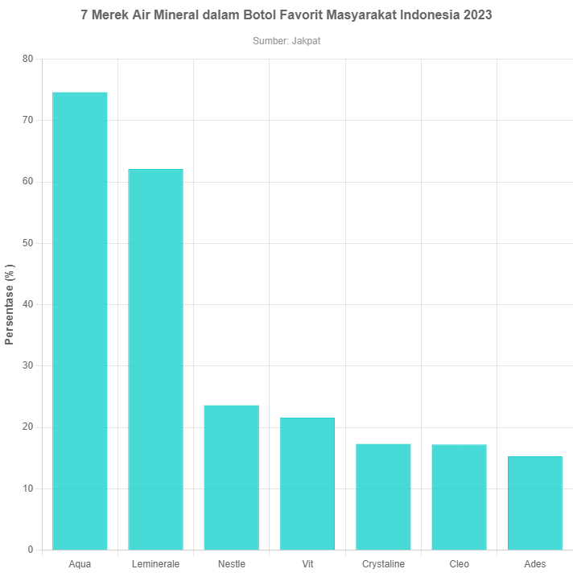
 | Nama Merek Air Mineral Dalam Kemasan (AMDK) | Persentase (%)
 | Aqua | 74.6
 | Leminerale | 62.1
 | Nestle | 23.6
 | Vit | 21.6
 | Crystaline | 17.3
 | Cleo | 17.2
 | Ades | 15.3

Air Mineral Kemasan Favorit Orang Indonesia Saat Berbuka Puasa di 2024
 | Air Mineral Kemasan Favorit Orang Indonesia Saat Berbuka Puasa di 2024 Melalui sumber GoodStats dan survei yang dilakukan oleh GoodStats pada dilaksanakan pada 19-26 Maret 2024 melalui metodologi survei yang digunakan yakni "Survei Online" menggunakan platform tSurvei terhadap 1.000 respoden yang tersebar di 38 provinsi Indonesia. Survei ini diisi 61% laki-laki dan 39% perempuan. Sebagian besar atau 53% respoden dari kalangan milenial (usia 27-40 tahun) dan 41% di antaranya memiliki status pendidikan di perguaran tinggi. Survei GoodStats Bertajuk "Pola Perilaku Masyarakat Saat Ramadan & IdulFitri 2024" mengungkap jajaran brand air mineral kemasan favorit orang Indonesia saat berbuka puasa. Hasilnya, Le Minerale paling banyak dipilih dengan persentase 46,5%. Produk air mineral yang terkenal dengan slogan “ada manis-manisnya” itu mengguli sejumlah brand air mineral kawakan lain yang dipasarkan di Indonesia. Urutan selanjutnya diisi oleh Aqua dengan persentase 30,9%, kemudian posisi tiga diisi Crystaline dengan 6,5%, lalu ada Nestle di urutan empat dengan 5,1%, Vit di posisi lima dengan 2,9%, dan Prima di peringkat enam dengan 0,7%. Sisanya 7,4% diisi oleh beragam produk Lainnya. Luasnya pangsa pasar (diisi beragam brand) dan tak sedikit masyarakat yang memilih air mineral untuk berbuka puasa jadi alasan Goodstats melakukan survei ini. | 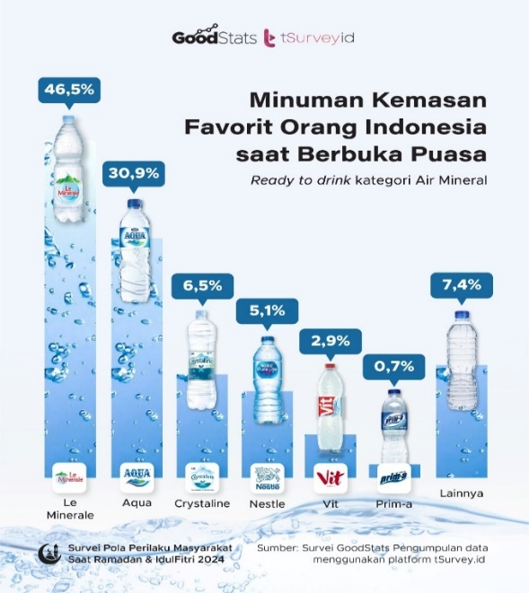
 | Nama Merek Air Mineral Dalam Kemasan (AMDK) | Persentase (%)
 | Le Minerale | 46.5
 | Aqua | 30.9
 | Crystaline | 6.5
 | Nestle | 5.1
 | Vit | 2.9
 | Prim-a | 0.7
 | Lainnya | 7.4

Pencemaran Sampah Plastik Di Sejumlah Sungai Di Indonesia Sepanjang Tahun 2023
 | Juara! Sampah Plastik Aqua Menempati Urutan Pertama Pencemaran Sungai di RI Sampah botol Aqua menempati urutan pertama dalam memberikan kontribusi pencemaran sampah plastik terbesar di sejumlah sungai di Indonesia sepanjang tahun 2023. Data ini dirilis oleh komunitas nirlaba Sungai Watch pada 2024. Dalam audit lingkungan itu Sungai Watch mengambil sampel sebanyak 537,189 sampah plastik di sungai wilayah Jawa Timur dan Bali. Hasilnya Aqua menempati nomor satu sebagai penyumbang pencemaran sampah plastik terbesar dengan 39.118 keping sampah. Data Sungai Watch juga menunjukkan bahwa bahwa produsen air mineral milik Danone Indonesia ini sudah tiga kali berturut-turut menjadi penyumbang sampah plastik nomor satu di Indonesia atau sejak 2021, 2022 dan 2023. "Produk nomor satu yang kami temukan di sungai-sungai Indonesia adalah botol Aqua sekali pakai dan botol Polyethylene Terephthalate (PET) mereka," sebut temuan mereka dikutip Rabu (22/5/2024). Salah satunya faktor geografis juga berperan dalam tingginya pencemaran plastik di perairan sungai di Bali. Bali tercatat punya 372 sungai dan lebih dari 90% penduduk Bali tinggal dalam radius 1 kilometer dari sungai. Menurut kajian lembaga lingkungan di pemerintahan Bali, sedikitnya 33.000 ton plastik masuk ke sungai di Bali setiap tahunnya atau setara 90 ton plastik per hari. Selain Aqua, ikut masuk daftar lima besar perusahan pencemar sungai di Bali, berturut-turut adalah Wings Surya, Indofood, Ultra Milk, Orang Tua, Unilever, Mayora, Nestle, Coca-cola dan Sinar Sosro. Sejumlah produsen diatas memiliki beragam produk rumah tangga dari mie instan, minuman teh gelas, kopi saset dan kopi dalam kemasan botol, jus, susu, minuman berenergi. Di kutip oleh : Suara.com, 2 Mei 2024. | 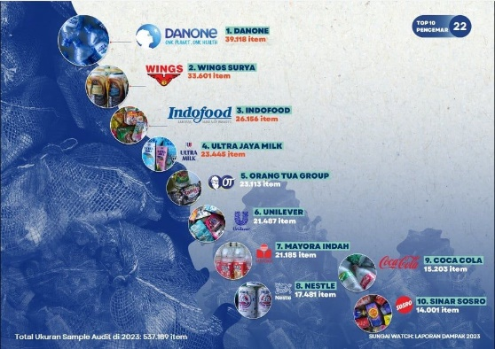 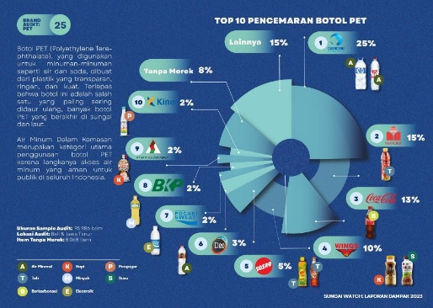 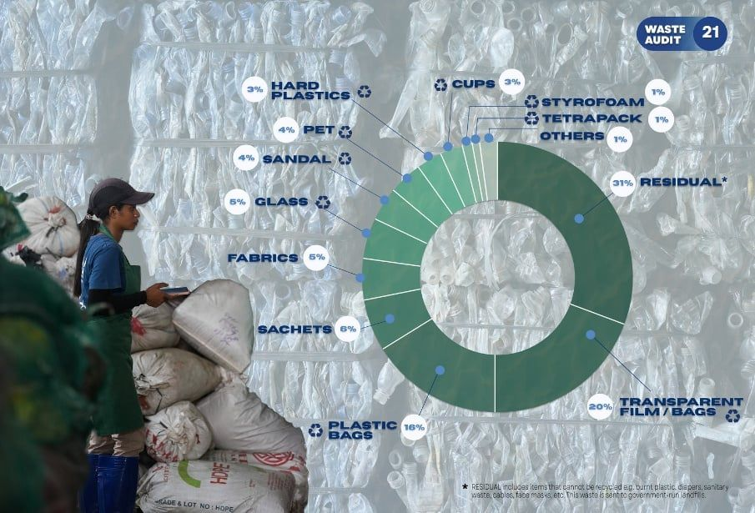 Top 10 Pencemaran Botol Polyethylene Terephthalate (PET). Ukuran Sample Audit: 95.986 item Lokasi Audit: Bali & Jawa Timur Item Tanpa Merek: 8.068 item Sumber : Sungai Watch Dikutip Oleh : Suara.com
 | Nama | Item
 | Danone AQUA | 39,118
 | Wings Surya | 33,601
 | Indofood | 26,156
 | Ultra Jaya Milk | 23,445
 | Orang Tua Group | 23,113
 | Unilever | 21,487
 | Mayora Indah | 21,185
 | Nestle | 17,481
 | Coca Cola | 15,203
 | Sinar Sosro | 14,001

Value Proposion | AQUA menggunakan sumber air yang berasal dari pegunungan pilihan di Indonesia dan melakukan proses penyaringan dan pengemasan. Berasal dari 19 pegunungan pilihan di Indonesia yang merupakan lapisan tanah terdalam. AQUA mengandung air mineral terlindungi secara alami, dan aman dari pencemaran dengan memiliki lapisan pelindung. 100% murni air mineral pegunungan. Kemasan yang praktis, ringan, hemat, dan kuat.

SWOT | Kekuatan (Strength). - Merek yang sudah terkenal dan memiliki kredibilitas di pasar. - Produk berkualitas tinggi dan memenuhi standar keamanan dan kualitas. - Pasokan bahan baku air bersih yang aman dan terjamin. - Jaringan distribusi yang luas dan efisien. - Pengelolaan rantai pasok yang baik untuk menjaga kelancaran produksi. - Tenaga kerja yang terampil dan berpengalaman. - Adanya kemampuan inovasi untuk meluncurkan produk-produk baru. - Kapasitas produksi yang besar untuk memenuhi permintaan pasar. - Program CSR yang membantu masyarakat dan lingkungan sekitar. Kelemahan (Weakness). - Tergantung pada sumber daya air yang terbatas di beberapa lokasi. - Ketergantungan terhadap pemasok bahan baku tertentu. - Kurangnya diversifikasi produk yang ditawarkan. - Sistem manajemen yang mungkin perlu ditingkatkan. - Kurangnya penetrasi pasar di beberapa wilayah tertentu. - Tingkat persaingan yang tinggi di industri air mineral. - Biaya produksi yang mungkin perlu dikontrol lebih baik. - Keterbatasan kapasitas produksi untuk memenuhi permintaan yang cepat meningkat. - Perusahaan belum sepenuhnya memanfaatkan teknologi digital untuk pemasaran dan distribusi. - Ketergantungan terhadap satu merek produk utama. | Peluang (Opportunity). - Peningkatan kesadaran masyarakat akan pentingnya konsumsi air minum yang aman dan sehat. - Potensi pasar yang besar di daerah-daerah pemukiman baru. - Kolaborasi dengan perusahaan makanan atau minuman lainnya untuk memperluas distribusi produk. - Perluasan pasar ekspor ke negara-negara berkembang. - Pengembangan produk dengan kemasan ramah lingkungan untuk menarik konsumen yang peduli lingkungan. - Peningkatan permintaan air minum dalam kemasan di kalangan wisatawan. - Pengembangan produk-produk dengan varian rasa baru untuk meningkatkan kepuasan konsumen. - Penggunaan teknologi digital untuk meningkatkan efisiensi distribusi dan pemasaran. - Peluang untuk mengakuisisi perusahaan air mineral kecil yang sudah mapan di daerah tertentu. - Kolaborasi dengan pelaku usaha lokal untuk memperluas jaringan distribusi yang lebih luas. Ancaman (Threat). - Persaingan yang ketat dari merek-merek air mineral lainnya di pasar. - Munculnya merek air minum dalam kemasan yang lebih murah harga. - Perubahan regulasi terkait kualitas air minum dan limbah pengolahan. - Fluktuasi harga bahan baku dan biaya produksi. - Risiko ketergantungan pada pemasok yang tidak stabil atau mahal. - Pergeseran preferensi konsumen terhadap minuman sehat lainnya, seperti jus dan teh. - Bencana alam atau kerusuhan sosial yang dapat mengganggu produksi dan distribusi. - Peningkatan biaya energi yang dapat mempengaruhi harga jual ke konsumen. - Pengaruh perubahan iklim terhadap ketersediaan sumber daya air yang dapat mempengaruhi bisnis perusahaan.

Data Lainnya | Riset Net Zero Waste Management Consortium Menemukan Sampah Plastik Air Mineral Kemasan Gelas Sebagai Salah Satu Biang Sampah Terbesar. Dalam sebuah laporan bertajuk 'Potret Sampah 6 Kota' dari investigasi audit sampah secara serentak di enam kota termasuk Jakarta, Surabaya, Medan, Makassar, Samarinda, Bali. Consortium riset berbasis 'Potret Sampah 6 Kota' menyebutkan sampah gelas plastik sejumlah brand minuman ternama ditemukan dalam volume yang besar di banyak site, baik di bak/tong sampah, Tempat Pembuangan Sementara (TPS), truk sampah, Tempat Pembuangan Akhir (TPA), badan-badan air, tanah kosong, tepi jalan, pesisir, laut, dan banyak lagi. Pada daftar sepuluh besar brand yang sampahnya paling banyak ditemukan, laporan riset menyebut porsi terbesar (59.300 buah) ada pada serpihan plastik berbagai merek yang sudah tidak bisa diidenfikasi. Peringkat setelahnya adalah sampah kantong kresek (43.957 buah) dan di urutan ketiga sampah bungkus Indomie (37.548). Empat peringkat setelahnya adalah sampah plastik empat brand minuman populer, yakni Aqua kemasan gelas, botol Sprite, Club kemasan gelas dan VIT kemasan gelas dan botol Fanta. Di kutip oleh : Ekuatorial, 16 Januari 2024. | 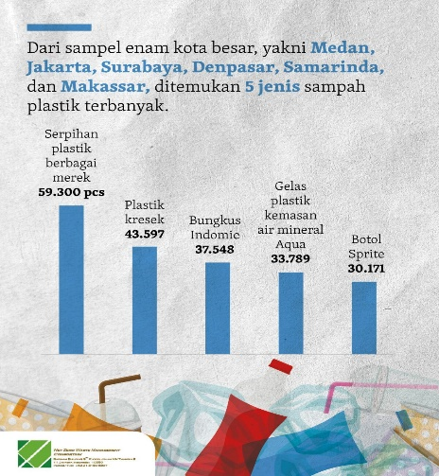 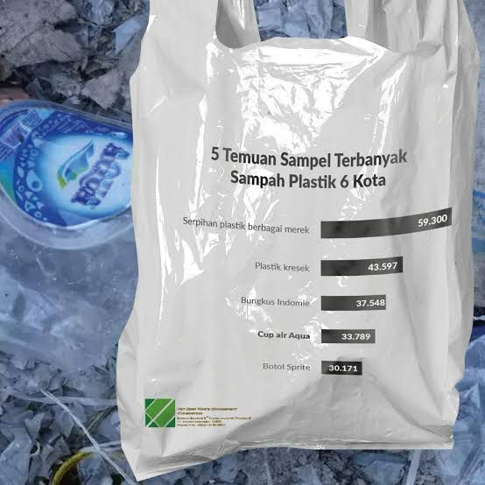 Temuan Sampel Terbanyak Sampah Plastik 6 Kota. Sumber : Riset anyar Net Zero Waste Management Dikutip Oleh : Ekuatorial | 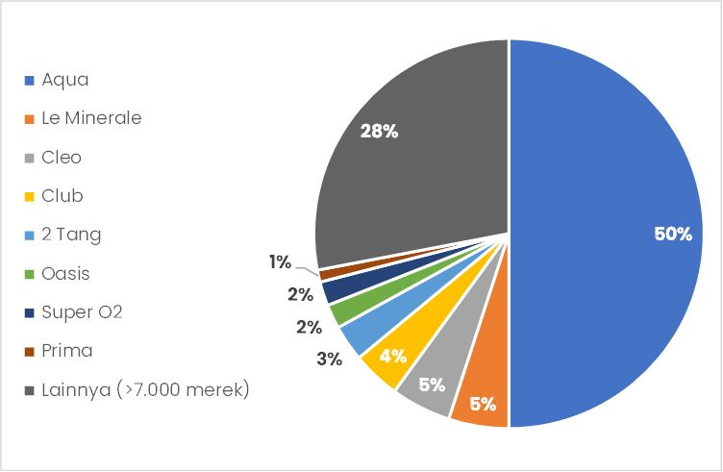 Pansa Pasar AMDK di Indonesia. Dari banyaknya jumlah pemain dan produk dalam industri, Aqua sebagai pionir bisnis AMDK di Indonesia menguasai 50% pangsa pasar. Sementara itu, beberapa merek produk lokal seperti Le Minerale, Cleo, Club, Prima, 2Tang, Oasis, dan Super O2, masing-masing hanya menguasai 1–5% pangsa pasar. Sisanya diisi oleh ribuan pemain lain dengan pangsa pasar sangat kecil, termasuk pemain lokal yang hampir ada di setiap daerah. Sumber : Diolah dari berbagai sumber Dikutip Oleh : Snips.stockbit, June 26 2023 | Dikutip oleh : Compas Data Penjualan Merek Air Mineral Paling Laris di Tokopedia Periode 16-31 April 2022 1. AQUA, pada kuartal empat tahun 2019 lalu, Aqua luncurkan kampanye baru yaitu “kebaikan berawal dari sini” kampanye tersebut membuat masyarakat percaya untuk mengkonsumsi Aqua, hasilnya brand ini berada di puncak top rank air mineral terlaris dengan memiliki jumlah sales volume sebesar 21,2%. 2. Brand Lokal Cleo Berhasil menduduki daftar top brand data penjualan air mineral dengan memiliki jumlah sales volume sebesar 16,2%. 3. Le Minerale, “Kaya ada manis-manisnya gitu” tagline brand ini yang mengantarkan Le minerale mendapat penjualan manis, buktinya kini berhasil menduduki peringkat ketiga dalam top rank air mineral terlaris dengan sales volume 14,3%. 4. Pristine, brand lokal, dibawah naungan Pt Sinar mas berhasil menduduki peringkat keempat yaitu Pristine dengan memiliki jumlah sales volume sebanyak 6,8%. 5. Ron 88 yang berhasil menduduki daftar top rank dengan memiliki jumlah sales volume yaitu 4,6%. 6. Rystaline, sempat viral karena direview dan dipilih dalam “Battle air mineral kemasan” oleh salah satu selebgram, brand crystalline mampu mengepakkan sayapnya hingga berhasil menduduki peringkat keenam dalam data penjualan merek air mineral dengan memiliki jumlah sales volume 4,5%. 7. Perfect berhasil menduduki daftar top rank air mineral terlaris dengan memiliki jumlah sales volume hingga 4,1%. 8. Nestle juga sukses dengan produk air mineral,terbukti dengan menempati peringkat ketujuh top rank air mineral terlaris dengan memiliki jumlah sales volume hingga sales volume 4,9%. 9. Zam Zam berhasil menduduki daftar top rank air mineral terlaris dengan memiliki jumlah sales volume yaitu 3,2%. 10. Amidis dengan memiliki jumlah Sales Volume 2,3%. Dalam kategori ini Amidis memiliki salah satu produk terlarisnya yaitu Amidis Botol 1500ml | 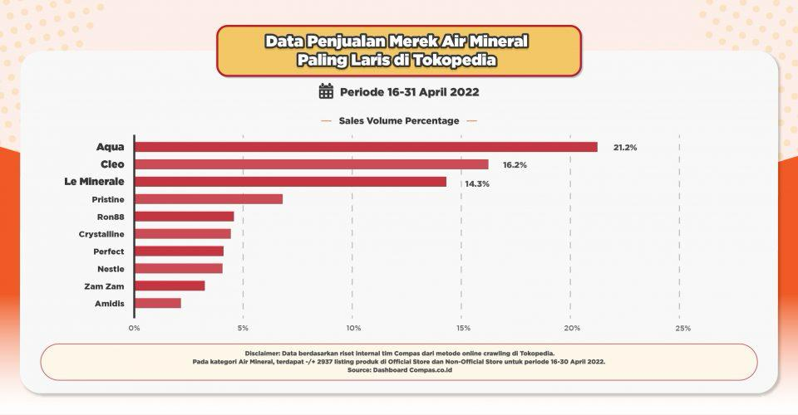 Data Penjualan Merek Air Mineral Paling Laris di Tokopedia Periode 16-31 April 2022 | Nilai bisnis air minum dalam kemasan (AMDK) di Indonesia memang besar seperti cuitan Sulfikar. Menurut data riset pasar Statista, pendapatan yang didapat dari penjualan AMDK Indonesia mencapai US$10,24 miliar atau sekitar Rp152 triliun pada 2022. Statista juga memprediksi angka penjualan ini masih terus bertumbuh dalam lima tahun ke depan. Pada 2027, nilai penjualan AMDK diperkirakan tumbuh 26,5% menjadi US$12,95 miliar. Sumber: Statista Dikutip Oleh: Katadata | 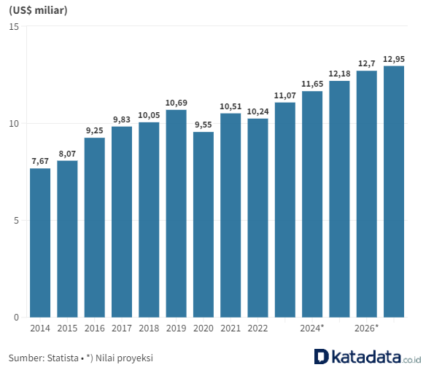 Pendapatan dari Penjualan Air Minum dalam Kemasan (2014 - 2027)
 | Data Kasus AQUA. - Boikot produk air minum dalam kemasan merek Aqua karena dianggap pro-israel. Narasi yang beredar Narasi bahwa MUI memboikot produk Aqua dibagikan oleh beberapa akun facebook Salah satu akun membagikan video yang menampilkan iklan Aqua dan diberi keterangan demikian: Ulama lain & MUI pada Boikot Aqua, eeh dia malah iklan Aqua. Wakil Ketua Majelis Ulama Indonesia (MUI) Anwar Abbas membantah narasi soal pemboikotan produk Aqua. Menurut dia, MUI tidak pernah menyebutkan produk atau perusahaan yang dianggap berafiliasi dengan Israel. "MUI hanya menyampaikan sikap dan pandangannya untuk memboikot produk-produk yang dibuat oleh Israel dan atau oleh perusahaan-perusahaan yang berafiliasi dan mendukung Israel," ujar Anwar. Dikutip Oleh : Kompas - Monopoli Usaha. Mahkamah Agung (MA) menghukum PT Tirta Investma selaku produsen AQUA sebesar Rp 13,8 miliar karena terbukti melakukan praktik monopoli usaha. Ikut didenda juga PT Balina Agung Perkasa selaku distributor AQUA sebesar Rp 6,2 miliar Kasus bermula saat Komisi Pengawas Persaingan Usaha (KPPU) menyelidiki praktik usaha tidak sehat yang dilakukan oleh AQUA. Penyelidikan itu berlanjut ke sidang KPPU dan digelarlah pembuktian. Pada 19 Desember 2017, KPPU memutuskan AQUA melanggar Pasal 15 ayat (3) huruf b dan Pasal 19 huruf a dan b Undang-Undang Nomor 5 Tahun 1999. Dikutip Oleh : News.detik | Kesadaran Hidup Sehat Meningkat, Galon Bebas BPA Kian Diminati Menurutnya industri AMDK merupakan industri yang unik. Dia mengatakana tercatat ada 1.200 produsen AMDK, 2.100 merek air kemasan serta 7.000 izin edar. Volume produksi AMDK telah mencapai 35 miliar liter (2021) dengan nilai pasar mencapai lebih dari Rp 40 triliun per tahun. Dia menyebut industri AMDK tumbuh relatif stabil, dengan besaran paling sedikit 5% per tahun. Pihaknya meyakini industri AMDK masih punya peluang untuk berkembang lebih besar dengan potensi yang ada. "Estimasi kami industri AMDK secara keseluruhan (baik kemasan gelas, botol maupun galon) akan bertumbuh minimal 5%," tuturnya. Eko menjelaskan sampai kuartal III 2023 galon bening dari plastik bebas BPA jenis Polyethylene Terephthalate (PET) mencatatkan kenaikan penjualan signifikan, bahkan hingga dua digit. Sebaliknya penjualan galon PC dari market leader relatif stagnan. Market share AMDK masih didominasi oleh penjualan market leader di sektor galon, botol dan cup, dengan total porsi pasar 57,9%. Penjualan galon isi ulang dari merek lainnya totalnya mencapai 25,4% total pangsa pasar. Penjualan kemasan botol plastik di luar market leader mencapai 8,1%, kemasan cup di luar market leader 6,6% dan galon sekali pakai dengan total pangsa pasar 2%. Eko memprediksi ke depan persaingan di pasar galon 'BPA Free' akan semakin sengit. Hal ini terlihat dengan market leader AMDK yang selama ini memproduksi galon berbahan kemasan plastik polikarbonat mengandung senyawa BPA yang belakangan mulai memperkenalkan kemasan galon dari plastik bebas BPA jenis PET. "Market leader industri AMDK telah mengeluarkan AMDK galon PET, meskipun peredarannya masih sangat terbatas di beberapa wilayah, antara lain Bali dan Manado," paparnya. Eko menjelaskan terdapat tren peningkatan kepedulian terhadap kemasan galon PET, yang tidak terlepas dari keamanan dan mutu kemasan tersebut. Adapun PET adalah jenis plastik kualitas tinggi yang lazim digunakan untuk AM | Data Kasus AQUA. - Pada Juli 2017, ramai beredar video seorang konsumen membeli botol minuman Aqua dan bisa membuka tutup botolnya tanpa diputar terlebih dahulu. Setelah diperiksa, tutup botol Aqua tersebut bisa dibuka dengan cara dicungkil bagian atasnya. Saat itu, masyarakat sempat mencurigai bahwa produk tersebut palsu. Deputi Bidang Pengawasan Keamanan Pangan dan Bahan Berbahaya Badan Pengawas Obat-obatan dan Makanan (BPOM) Suratmono mengatakan air minum dalam kemasan yang tutupnya bisa dicungkil tersebut bukan produk palsu. Director Danone Indonesia Arif Mujahidin menyatakan sebagai pemegang merek Aqua melalui PT Tirta Investama, pihaknya bertanggung jawab dan menempatkan kualitas produk sebagai prioritas utama. Dikutip Oleh : Sukabumiupdate | Data Kompetitor Air Mineral Dalam Kemasan (AMDK) AQUA. - Le Minerale - Nestle Pure Life - Vit - Crystalline - Cleo - Ades Dikutip Oleh : Berbagai sumber | Industri AMDK Berpeluang Tumbuh Lebih dari 5% pada Akhir 2023. Industri air minum dalam kemasan (AMDK) diperkirakan akan terus tumbuh positif pada sisa 2023 maupun ketika memasuki tahun depan. Ketua Umum Asosiasi Perusahaan Air Minum Dalam Kemasan Indonesia (Aspadin) Rachmat Hidayat mengatakan, industri AMDK nasional terus menunjukkan perkembangan yang menjanjikan selepas berakhirnya pandemi Covid-19. Hal ini diperlihatkan oleh tingginya permintaan produk AMDK yang selaras dengan peningkatan aktivitas masyarakat di luar ruangan. Industri AMDK pun turut mendapat angin segar dari perhelatan Pemilu serentak yang euforionya terasa sejak pertengahan 2023. "Adanya aktivitas kampanye yang mengumpulkan banyak orang dapat membantu peningkatan konsumsi terhadap produk AMDK," kata Rachmat. Aspadin sendiri memperkirakan kinerja penjualan industri AMDK dapat tumbuh lebih 5% pada akhir 2023. Hal ini sejalan dengan prospek positif pertumbuhan ekonomi nasional yang tetap stabil di kisaran 5%. Dengan potensi pertumbuhan tersebut, Aspadin meyakini investasi di sektor AMDK bakal terus mengalir, baik yang berkaitan dengan pembangunan pabrik baru maupun perluasan jaringan distribusi. Sementara itu, Corporate Communications Director Danone Indonesia, Arif Mujahidin enggan menjelaskan tren penjualan produk AMDK Danone-AQUA sepanjang 2023 berjalan. Danone-AQUA selalu menerapkan inisiatif internal melalui kampanye pemasaran produk maupun investasi rutin di fasilitas produksi. "Ini dilakukan untuk meningkatkan kualitas produk dan layanan," imbuh dia, Senin (4/9). Sumber : Industri.Kontan | Data Slogan Iklan. Dikutip Oleh : WikiPedia AQUA - Bersih, bening, bebas bakteri (1986-1991) - Air sehat setiap saat (1991-1999) - Sehatnya Nyata (2000-2004) - Dari Sumber Terlindung, Melindungi Anda Sekeluarga (2002-2004) - Bukan Asal Murni, Ini Murninya AQUA (2004-2005) - Kalo Minum AQUA, Ya Harus AQUA! (2005-2006) - Begitu Hidup Dengan AQUA (2005-2007) - Kemurnian Untuk Masa Depan (2007-2009) - Kebaikan Alam, Kebaikan Hidup (2009-2013, 2017-2020) - Kebaikan Hidup (2013-2017) - Terlindungi Untuk Melindungimu (2020-2022) - AQUA Dulu (2021-sekarang) - Murni & Terlindungi (2022-2023) - 100% Murni (2023-sekarang) Le Minerale - Beda Segarnya, Bukti Terlindung Mineralnya (2015-2016) - Terasa Segarnya, Terlindung Mineralnya (2016-2017) - Air Mineral, Jelas Le Minerale (2017-2020) - Anugerah Mineral Alami (2020-2022) - Galon Le Minerale - Bikin Tenang, Bikin Nyaman (2021-sekarang) - Pilih Sehat, Pilih Le Minerale (2022-2023) - Kebaikan Mineral Terlindungi (2023-sekarang) | Slogan Vit - Olala... VIT (90-an) - Selalu Ringan, Selalu VIT (Maret 2015-Februari 2018) - Lepasin Aja (Februari 2018-sekarang)

Analisis | Berdasarkan dari berbagai data yang di dapat melalui berbagai sumber yang di peroleh, Aqua kini terdampak pada kasus-kasus yang beredar dari penyumbang limbah plastik hingga pesaing yang ketat dari merek-merek air meneral dalam kemasan (AMDK) lainnya. Dengan ini dilakukan untuk menganalisis peranan citra merek dalam membentuk kepercayaan konsumen pada produk AQUA mengingat banyaknya produk air minum dalam kemasan (AMDK) dengan berbagai merek yang beredar di Indonesia membuat AQUA berupaya dengan berbagai cara untuk menghadapi para pesaingnya, salah satunya dengan menciptakan citra merek yang positif pada perusahaan sehingga akan berdampak dengan timbulnya rasa percaya konsumen pada produk AQUA dan mengembangkan inovasi baru produk AQUA yang dapat di daur ulang.

